Калькулятор Жалюзи Z
 |  |  |  |  |  |  |  | 2025-10-31
 |  | Модульное ограждение |  |  |  |  |  |  | Жалюзи Z110

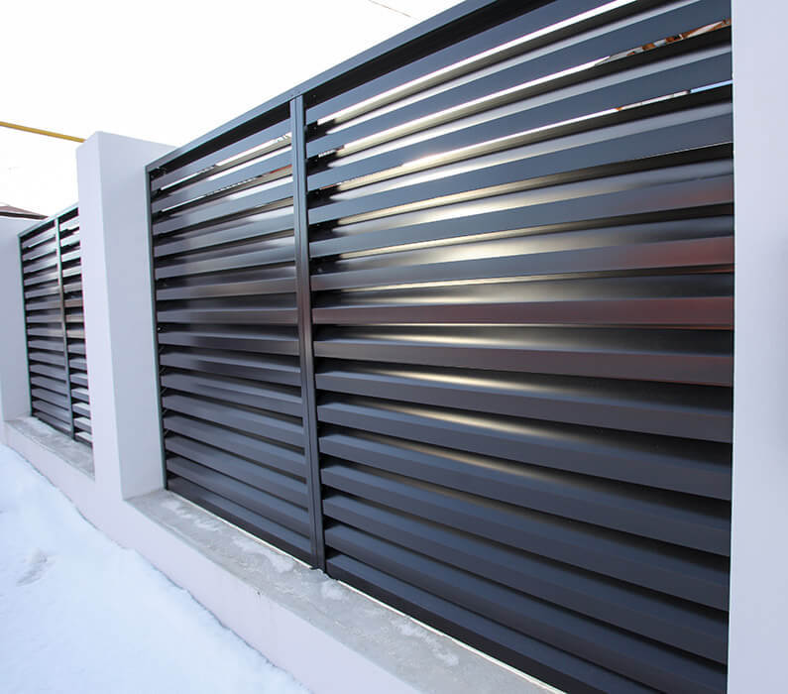
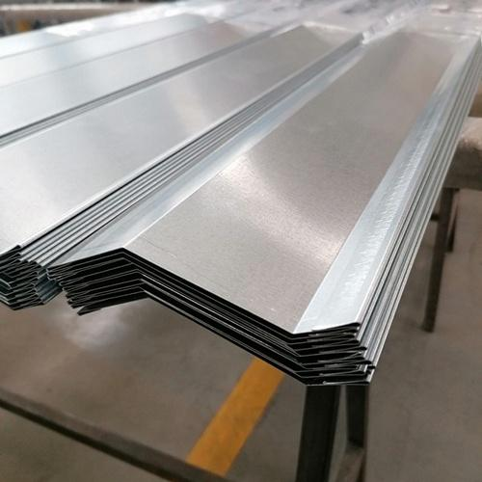
 | Описание
 |  |  |  |  | • | Профили гнутые из оцинкованного стального
 |  |  |  |  |  | листа 0,45 мм.
 |  |  |  |  | • | Боковые стойки из стали 2 мм с гребенкой
 |  |  |  |  | • | Края профилей завальцованные.
 |  |  |  |  | • | Покраска порошковая двухсторонняя
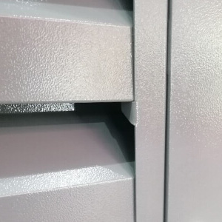
 |  |  |  |  |  | Структура: шагрень, глянец, матовый.
 |  |  |  |  | • | На выбор 23 стандартных цвета.
 |  |  |  |  | • | Отсутствие видимого крепежа.
 |  |  |  |  | • | Не требуется шаблон для монтажа.
 |  |  |  |  | • | Возможно использовать в качестве
 |  |  |  |  |  | заполнения для ворот и калиток.

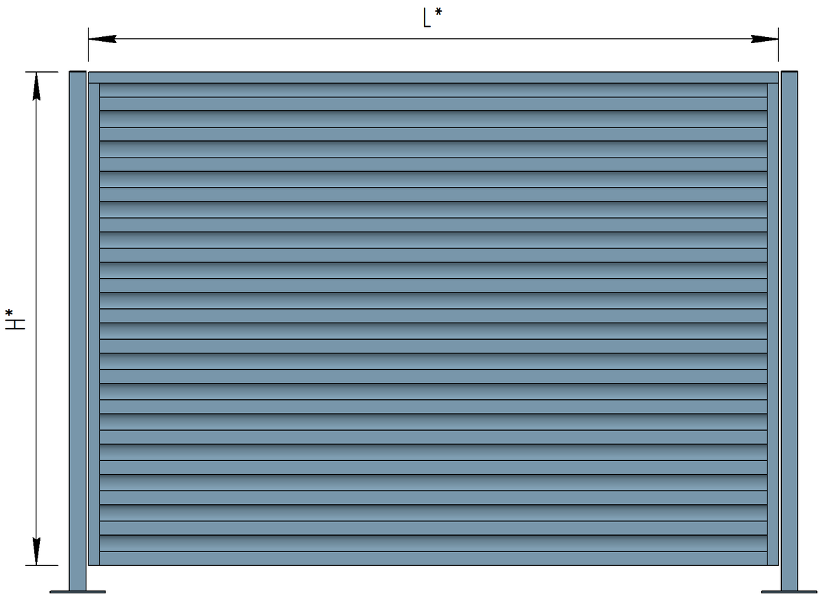
 | Калькулятор
 |  |  | ! | Максимальная ширина секции 3000мм. Рекомендуем устанавливать секции шириной до 2700 мм для лучшей сопротивляемости ветровой нагрузке.

 |  |  | Введите значения:
 |  |  | Общая длина забора, мм |  |  |  |  |  |  | 25,000
 |  |  | Желаемая ширина секций "L", мм |  |  |  |  |  |  | 2,700
 |  |  | Желаемая высота секций "H", мм |  |  |  |  |  |  | 2,010
 |  |  | Размер столбов |  |  |  |  |  |  | 80х80х2

 |  |  | Расчетные данные:
 |  |  | Наименование |  |  |  | Размер |  |  | Цена | Кол-во | Сумма
 |  |  | Секция Жалюзи |  |  |  | 2689 X 2010 |  |  | 26,320 ₽ | 9 | 236,880 ₽
 |  |  | Столб ограждения |  |  |  | 80х80х2 |  |  | 3,440 ₽ | 10 | 34,400 ₽
 |  |  |  |  |  |  |  |  | Итого: |  | 271,280 ₽

* Расчет является предварительным. Для точного расчета обратитесь в отдел продаж ГК Аполло по тел.: 8(846)250-11-55 или оставьте заявку на сайте apollo-s.ru

